厨房电器类
附件1
自治区交通运输综合行政执法局2026年食堂电器采购项目（重）采购清单
序号 | 设备名称 | 品牌 | 型号 | ★技术参数 | 图片 | 数量 | 单位 | 最高限价 单价（万元/台） | 最高限价 总价（万元） | 备注
1 | 微波炉 | 美的 | MM720C-PM0C0H | 1、产品尺寸（mm）： 长440*宽346*高258 2、容量（L）：20 3、电源电压：220V 4、输出功率：700w | 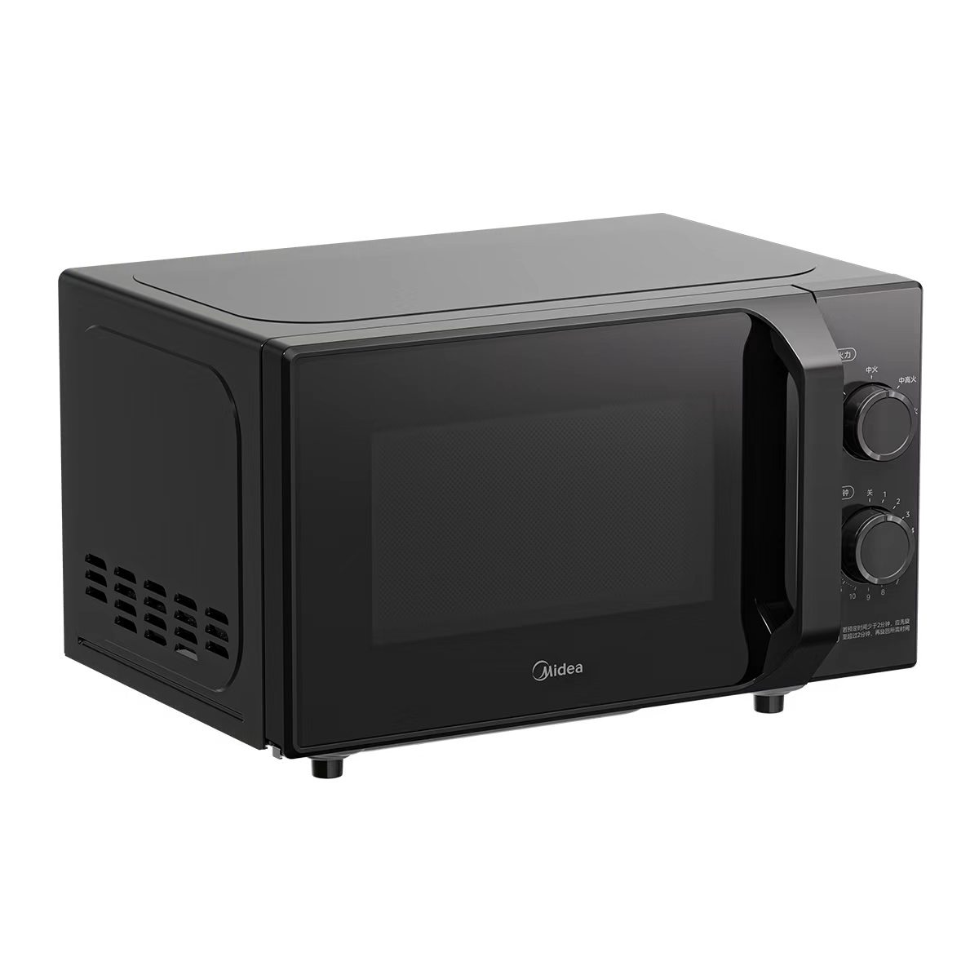 | 13 | 台 | 0.05 | 0.65
2 | 四门冰柜 | 穗凌 | Z1.0L4-E（双温） | 1、产品尺寸（mm）： 1210×710×1940 2、温度范围：-15°C~-6°C 3、容积（L）：781 4、冷冻室容积（L)：781 5、标准耗电量：5.51kw · h/24h 6、输入功率：380W 7、电源电压：220V | 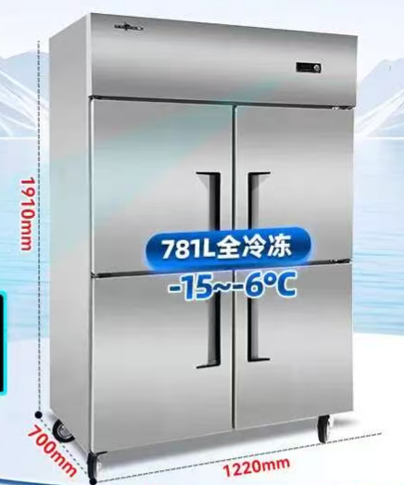 | 2 | 台 | 0.6 | 1.2
3 | 电饭锅 | 美的 | MB-4C98H | 1、产品尺寸（mm）：长339*宽268*高252 2、额定功率：1300W 3、容积（L）：5 4、能效等级：一级 5、内胆材质：精钢厚釜 4、电源电压：220V | 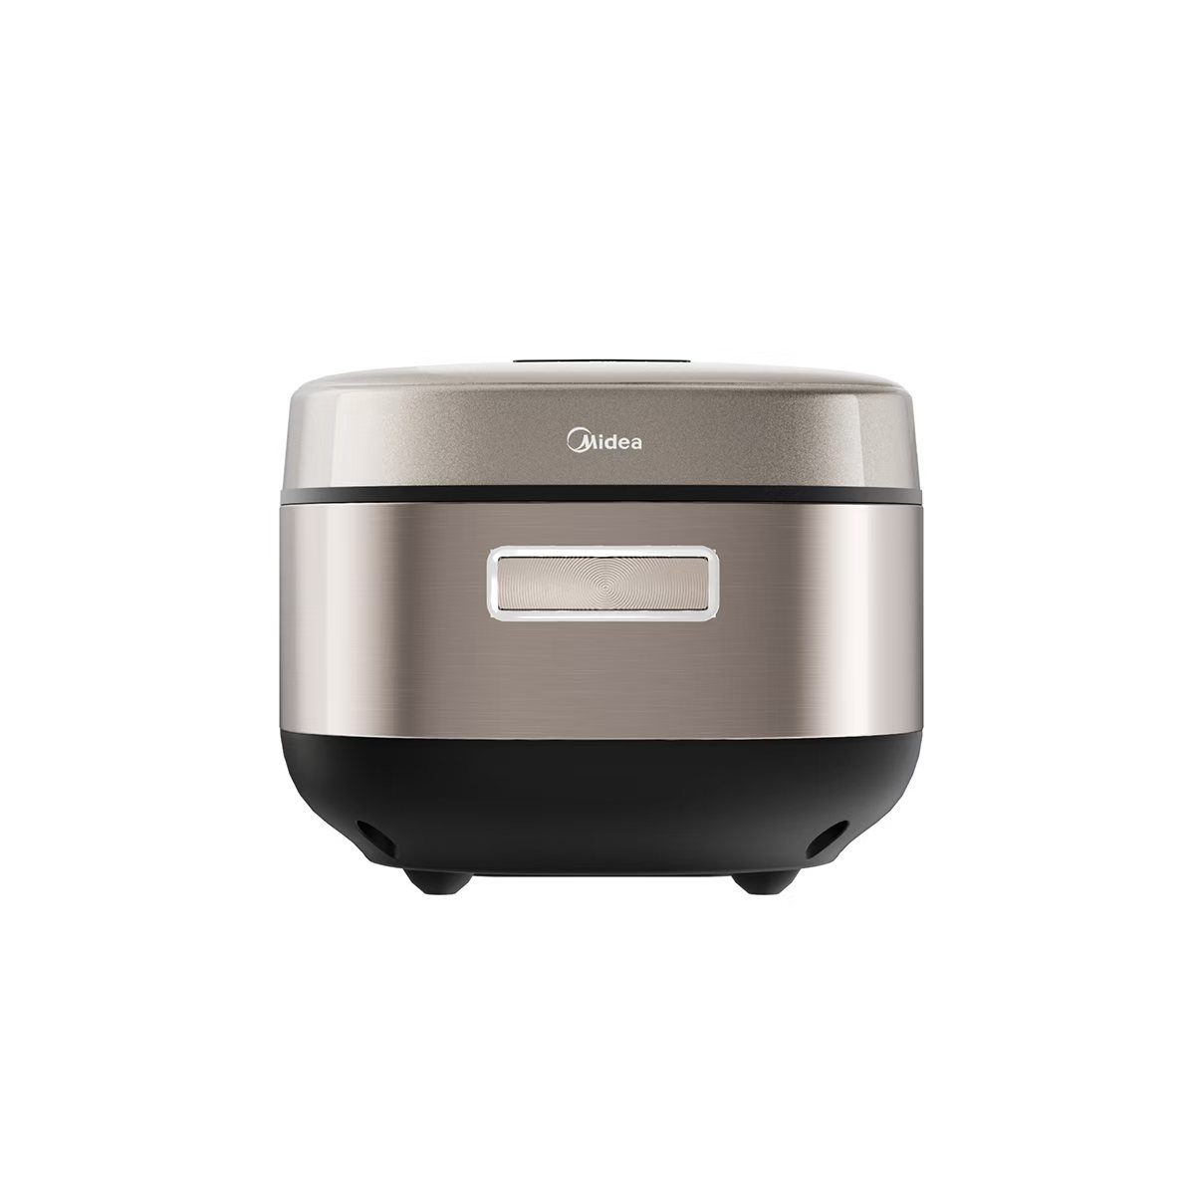 | 17 | 台 | 0.08 | 1.36
4 | 冰箱 | 美的 | BCD-480WSPZM(E) | 1、产品尺寸（mm）：长690*宽895*高1764 2、能效等级：1级 3、容积（L）：480 4、制冷方式：风冷 5、定频/变频：变频 5、噪音值dB（A）：36 7、电源电压：220V | 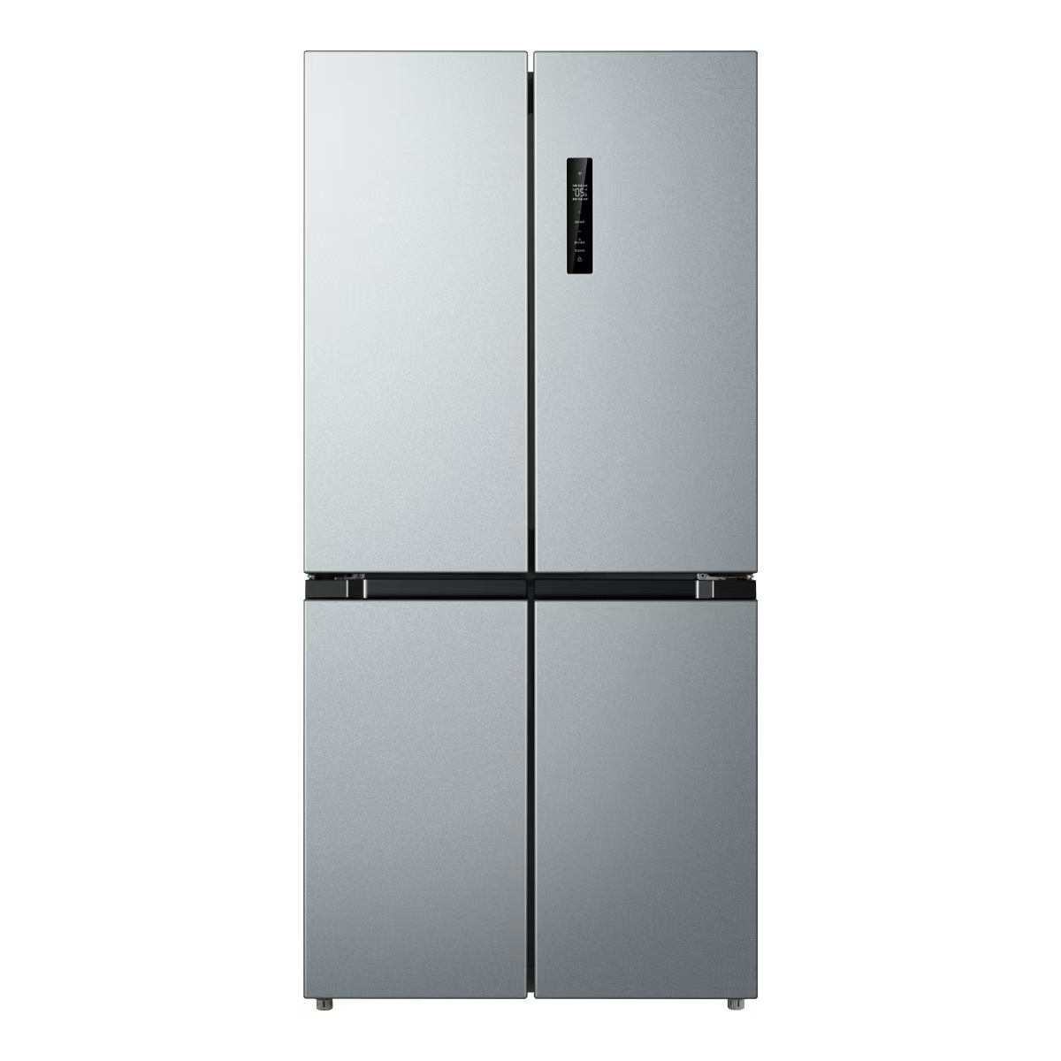 | 7 | 台 | 0.3 | 2.1
5 | 抽油烟机 | 美的 | CXW-280-DP55 | 1、产品尺寸（mm）：长895*宽370*高895 2、能效等级：1级 3、定频/变频：变频 4、风量(m3/min)18/23(爆炒) 5、清洗方式：智能干洗 6、最大静压(Pa)420/450(爆炒) 7、电源电压：220V | 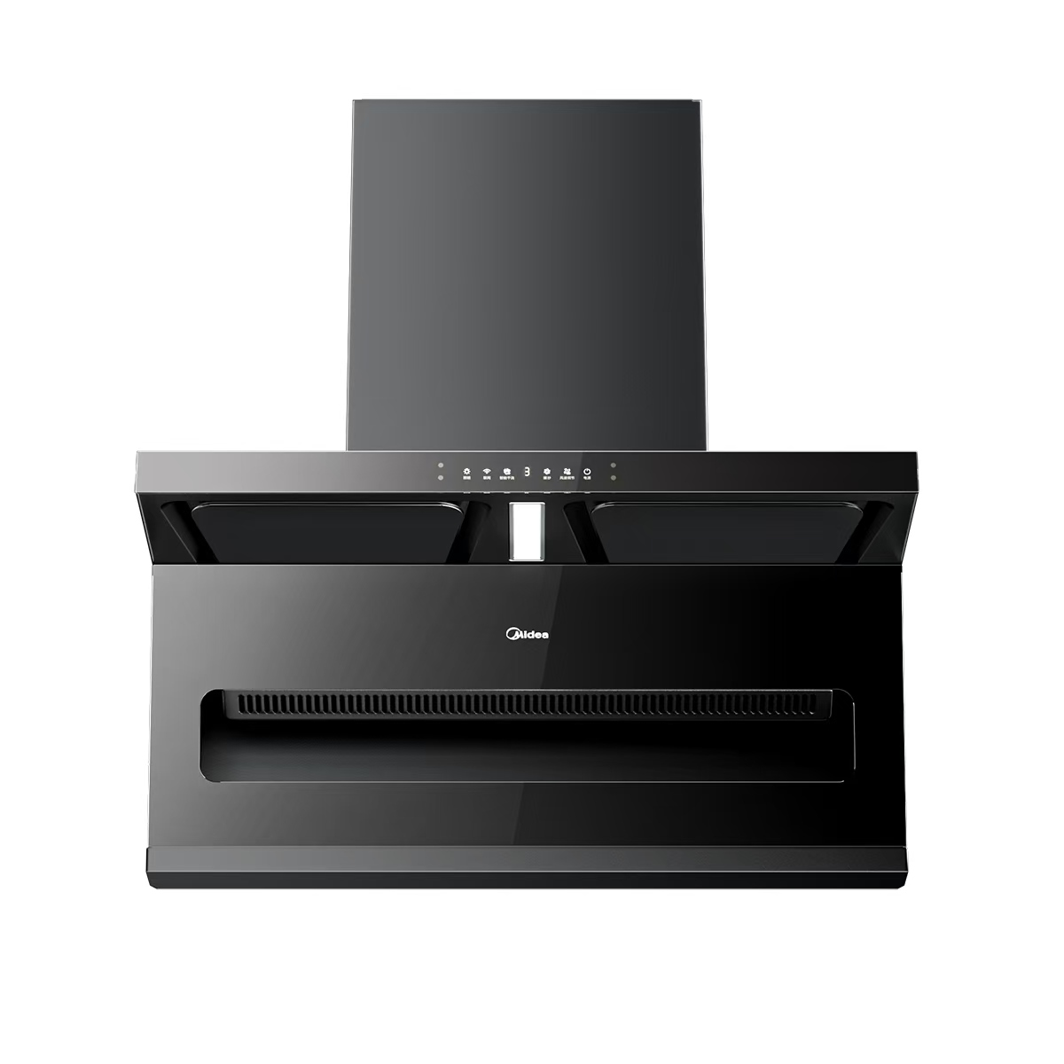 | 9 | 台 | 0.25 | 2.25
6 | 消毒碗柜（双门） | 美的 | 450R04 | 1、产品尺寸（mm）： 555x526x1690 2、容积（L）：450 3、层数：6层 4、消毒温度：60° 5、电源电压：220V |  | 10 | 台 | 0.25 | 2.5
7 | 四门冰箱 | 美的 | BCD-503WSGPM(Q) | 1、产品尺寸（mm）： 长600*宽833*高1910 2、能效等级：1级 3、容积（L）：503 4、冷冻室容积（L)：159 5、定频/变频：变频 6、噪音值dB（A）：36 7、电源电压：220V 8、控温方式：电脑控温 9、面板：钢化玻璃 |  | 7 | 台 | 0.6 | 4.2
8 | 蒸饭柜 | 天红美厨 | thmc-mc-fcg | 1、电压：380V，功率：8/12kw 2、蒸盘材质：304材质 3、尺寸：69*66*129CM 4、功率：8KW/12KW 5、双热双门6盘 6、独立蒸汽阀门节能调温 |  | 4 | 台 | 0.3 | 1.2
9 | 电磁炉 | 美的 | C22-HT2218HM | 1、产品尺寸（mm）： 长350*宽280*高52 2、额定功率：2200W 3、电源电压：220V |  | 8 | 台 | 0.03 | 0.24
10 | 小消毒柜 | 美的 | 100R05 | 1、产品尺寸（mm）： 419x948x338 2、容积（L）：94 3、层数：4层 4、消毒温度：125° 5、电源电压：220V |  | 4 | 台 | 0.1 | 0.4
11 | 冰柜 | 美的 | BCD-355DKEM | 1、产品尺寸（mm）： 长600*宽1335*高871 2、能效等级：2级 3、容积（L）：355 4、定频/变频：定频 5、电源电压：220V |  | 3 | 台 | 0.25 | 0.75
合计 |  |  |  |  |  | 84 |  |  | 16.85

